Sheet1
No. | 確認事項，変更要望 | Type | 記入者 | Status | コメント
1 | 2.Stepの画面で，作成したシーケンスをFile としてSaveする． またはSaveしたFileをLoadするのはどうしたら良かったでしょうか？ | 確認 | M.Matsui | 回答済み (2026-10-13) | 回答: ②Stepsタブではなく、メニュー「File」から行います（Open/Save/Save as sequence, Load/Save recipe）。詳細: docs/progress/261013_IP設計者レビュー3_実装方針.md
2 | 2.Stepの画面で, Type.とは何でしたでしょうか？自動設定ですが，どのような仕様ですか？ （選択する画像ファイルで認識？） | 確認 | M.Matsui | 回答済み (2026-10-13) | 回答: 入力画像の拡張子で自動判定しています（.mp4→Aging, .png→PQ Eval）。内部的には Recipe.kind で実装しています。
3 | 2.Stepの画面で，間違って画像サイズの異なるファイルを別のレシピで選択したら RUNしない限り認識できないのでしょうか？ | 確認 | M.Matsui | 回答済み (2026-10-13) | 回答: その通りです。ファイル選択時点では検証しておらず、RUN実行時に初めてEngineError として検出されます。③で選択時に画像/ヒートマップのサイズ一致を即チェックする改善案はありますが、今回はスコープ外としました（要望があれば別途対応します）。
4 | 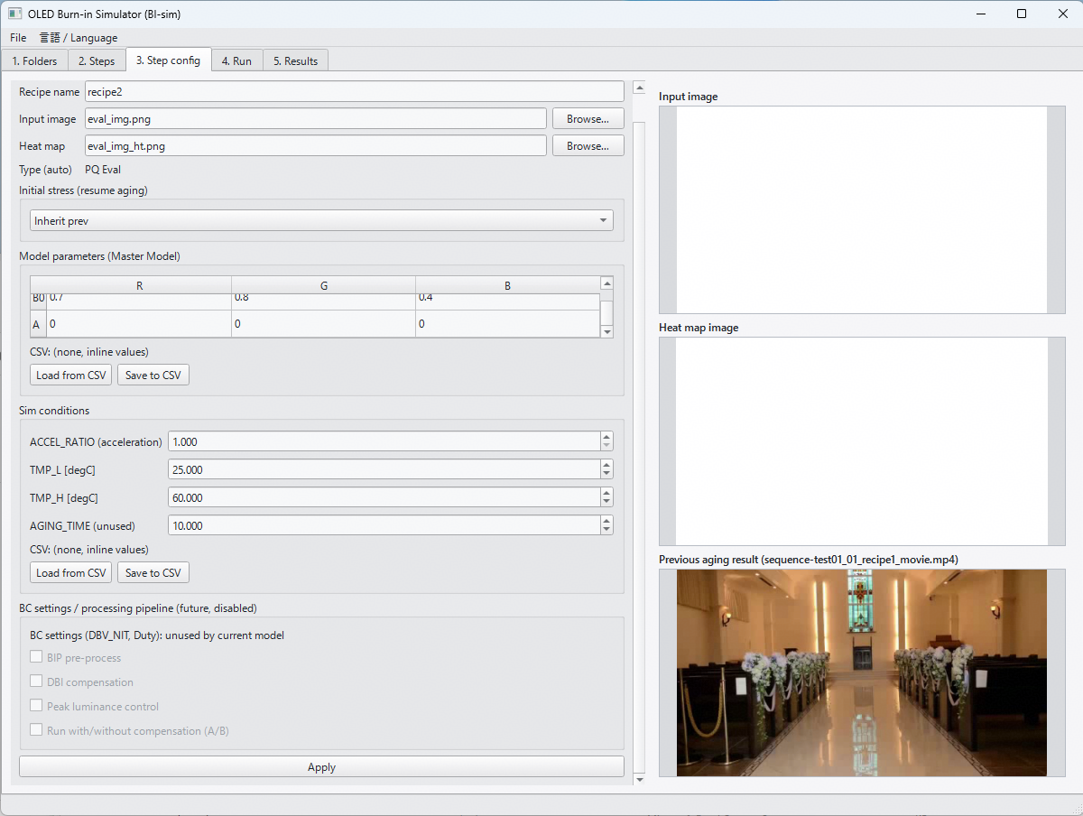 2.Stepの画面で，Initial stressで，Inherit prevを選択した場合， ファイルが存在していれば表示されるが，動画ファイルの場合は，動画開始時の画像が見えている理解でOK？ 例えば，動画で焼き付き実行→白表示で評価を考える場合の，白表示のレシピ設定画面 | 確認 | M.Matsui | 回答済み (2026-10-13) | 回答: その通りです。widgets.read_first_frame() が動画の先頭フレーム(0)を表示しています。最終フレーム表示の方が「劣化後」として分かりやすいのでは、という改善案はありますが、今回はスコープ外としました。
5 | 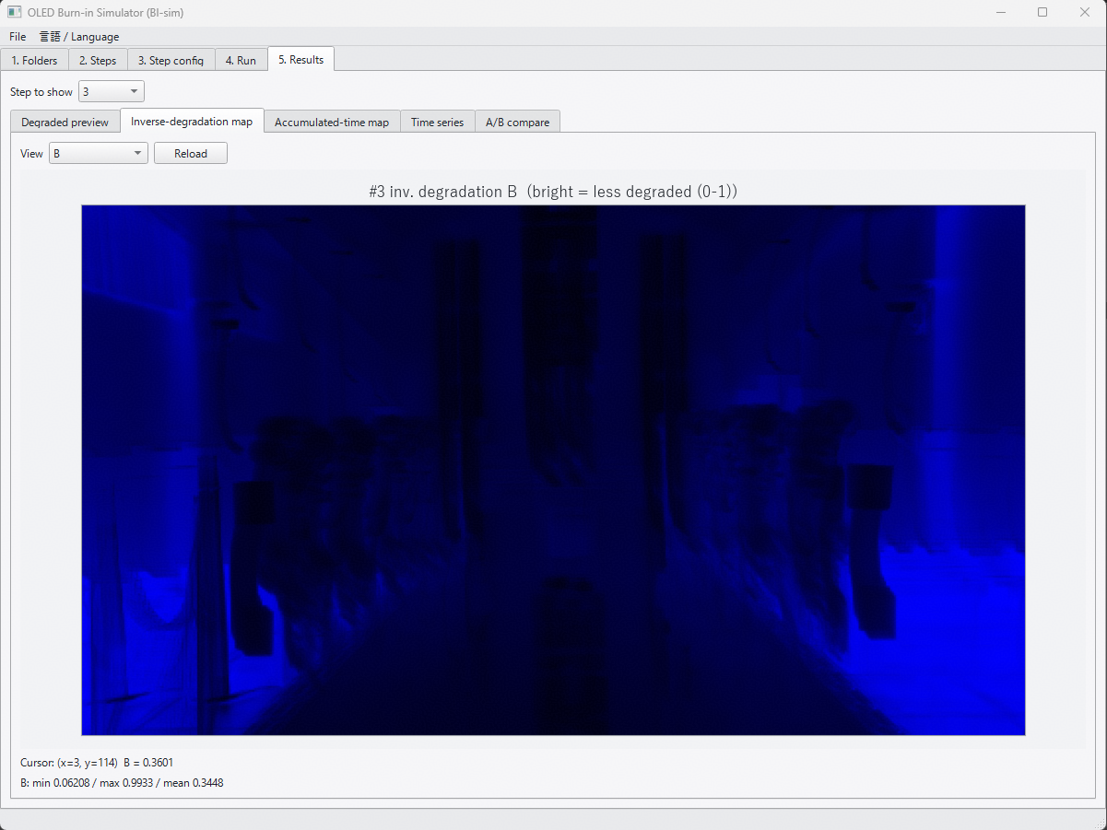 5. Resultsの画面で，Inverse-degradation Mapの名称を変更したい． Deg_r,g,b.csvは，輝度残存率 (= 1-劣化率)を示し，厳密には 1/劣化率では無いため． Tabの名称は，以下の様に変更 Inverse-degradation map → Lum. residual map 画像上部のラベルは，例えば，以下の様に変更 #3 inv.degradation B (bright = less degraded (0-1)) ↓ #3 Lum. residual (1- degradation) B (bright = less degraded (0-1)) | 変更 | M.Matsui | 対応済み (2026-10-13) | 対応: i18n.py の表記を変更しました。タブ名「Inverse-degradation map」→「Lum. residual map」、ラベル「inv. degradation」→「lum. residual (1-degradation)」（日本語側も同様に変更）。計算・ファイル出力（deg_r/g/b.csv）は無変更です。selftest 70/70 pass。
6 | 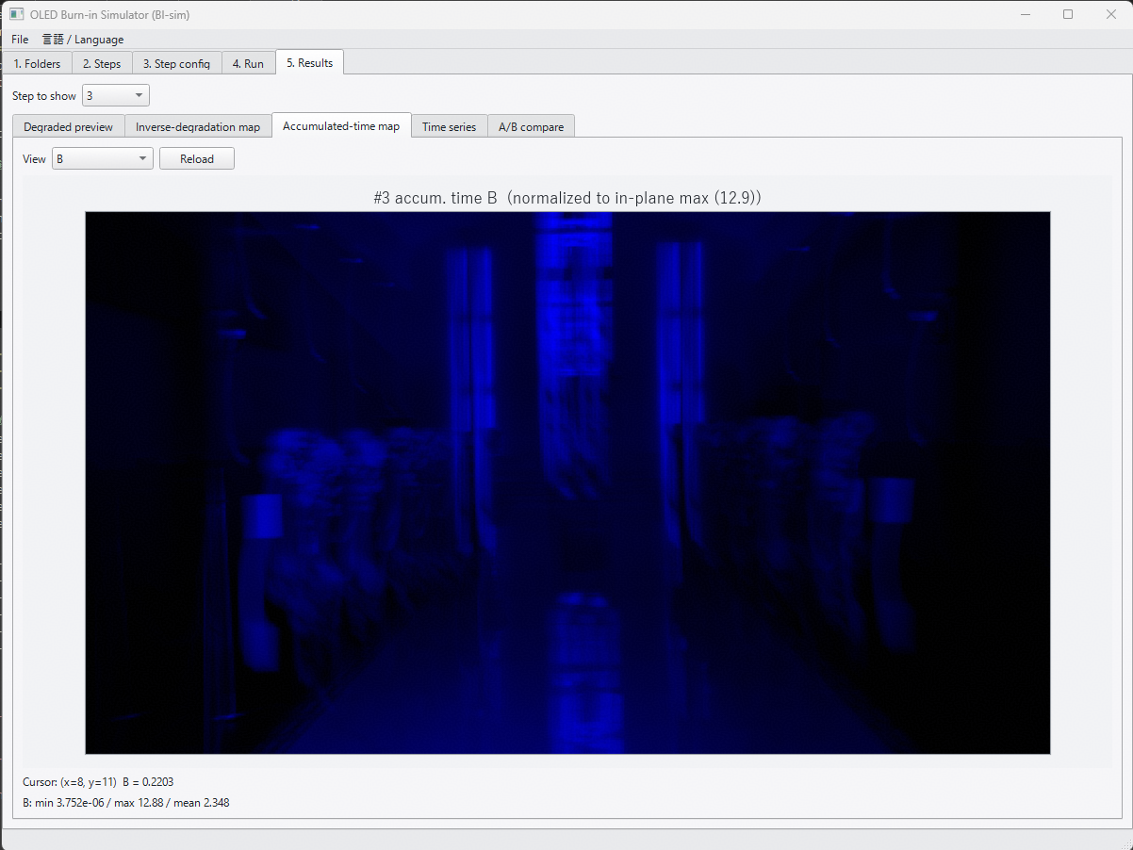 5. Resultsの画面のAccumulated-time Mapは明暗を逆にして欲しい． 累積ストレス時間が高い部分 → 暗くなる (1- 1/Maxストレス時間 でMapping) | 変更 | M.Matsui | 対応済み (2026-10-13) | 対応: 累積時間Mapのみ、正規化後の値を (1 - v) として明暗反転しました（1/劣化率Mapは現状どおり「明=劣化少」）。ラベルに「暗＝累積大」の注記を追加。所見: サンプル動画では大半の画素が面内最大よりかなり小さいため、反転後は全体的に明るくコントラストが低く見えることがあります。見づらい場合は正規化方法の見直しを別途ご相談させてください。
7 | 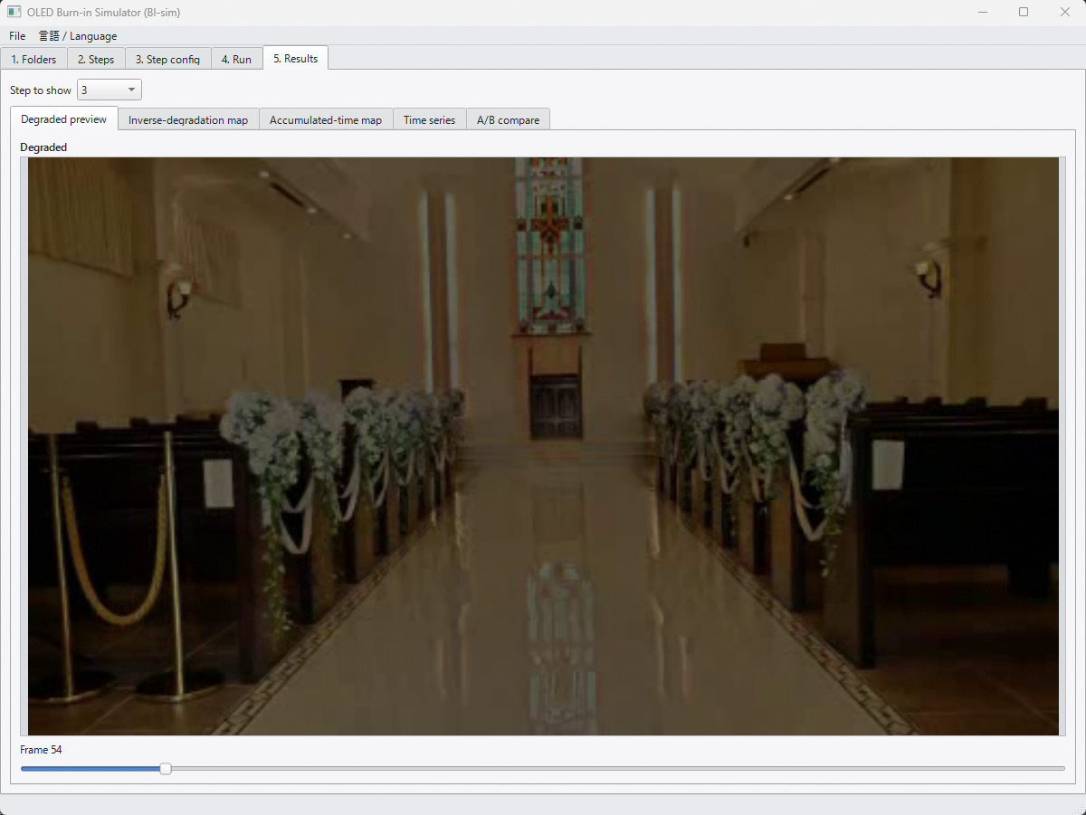 5. Resultsの画面で，Degraded previewの下のスクロールバーの表示を変更したい． 現状フレームカウント数ですが，Aging時間も併せて表示したい（1/frame rate (1V期間) にACCEL_RATIOをかけた値） 加えて，次のStepの結果が以前のStepの劣化のResume設定であれば， スクロールバー表示は累積のAging時間として表示して欲しい | 変更 | M.Matsui | 対応済み (2026-10-13) | 対応: Degraded previewのフレームスクロールバー表示に、Aging時間（1/fps×ACCEL_RATIO の加速込み時間。前ステップからの累積込み）を追加表示しました（例: Frame 42 (aging 3.50 h, cumulative)）。累積は1回の実行(Run)内での前ステップ分のみです（④実行タブの表示と同じ基準。別実行や停止位置からの再開をまたいだ時間は含みません）。
8 | 5. Resultsの画面で，将来的に，画面内を複数のブロックに分割した場合の統計量が出力されると参考になるかも． 例えば，GUIに縦横の分割数の指定欄があり，分割後の各エリアの統計量(Min/Max. 4分位数(Median))とヒストグラム画像がファイル出力できる 等 | 変更 | M.Matsui | 未着手（仕様確認待ち） | ステータス: 今回は未着手です。着手前に以下を確認させてください：①出す統計量（中央値のみ／四分位数(Q1-Q3)含む／Min-Maxも含むか）、②ヒストグラムの出力形式（画像ファイル形式・ビン数）、③UI配置（⑤結果タブに分割数の入力欄を追加、という理解でよいか）。簡易版（中央値のみ・画像出力なし）で2〜3時間、フル版（ヒストグラム画像込み）は4〜8時間を想定しています。
9
10
11
■ 2026年9月末時点（本レビュー=2026-10-05より前）の変更一覧 （担当者からの実装報告・記入者: 堀部）
12 | Sim条件（ACCEL_RATIO／TMP_L／TMP_H／AGING_TIME）のCSV読込・保存機能を③ステップ設定に追加。評価チェック(260907)でのご指摘への対応。 | 変更 | 堀部 | 対応済み (2026-09-09)
13 | フォルダ設定（入力画像／ヒートマップ／BC設定／モデル／Sim／出力の6種）を、アプリ再起動後も保持するように変更。評価チェック(260907)でのご指摘への対応。 | 変更 | 堀部 | 対応済み (2026-09-09)
14 | シーケンス名とシーケンスファイル名（*.seq.json）を一致させる仕様に変更し、②実行ステップに半角英数字推奨の注意書きを追加。評価チェック(260907)でのご指摘への対応。 | 変更 | 堀部 | 対応済み (2026-09-09)
15 | 停止(Resume)情報の持ち方を変更：専用の日時付きサイドカーファイルを廃止し、シーケンスJSONに内包（stops）。実データは出力フォルダ配下 _stops/ に最新1件のみ保持。評価チェック(260907)でのご指摘への対応。 | 変更 | 堀部 | 対応済み (2026-09-09)
16 | ログファイルの分割方式を変更：日付単位ではなく、アプリ起動（セッション）単位で新しいファイルに分割するように変更。IP設計者レビュー2(260910)ご指摘(1)への対応。 | 変更 | 堀部 | 対応済み (2026-09-14)
17 | ヒートマップ画像／動画が無い場合でも、パネル全面を固定温度としてシミュレーションを実行できる機能を追加（③ステップ設定にチェックボックス＋温度入力）。IP設計者レビュー2(260910)ご指摘(2)への対応。 | 変更 | 堀部 | 対応済み (2026-09-14)
18 | AGING_TIMEパラメータを「Agingの目標時間」として機能させるように変更：1周回の実時間が目標を超える場合は打ち切り、不足する場合は動画を周回連結して目標まで継続。IP設計者レビュー2(260910)ご指摘(3)への対応。 | 変更 | 堀部 | 対応済み (2026-09-14)

